Presentación
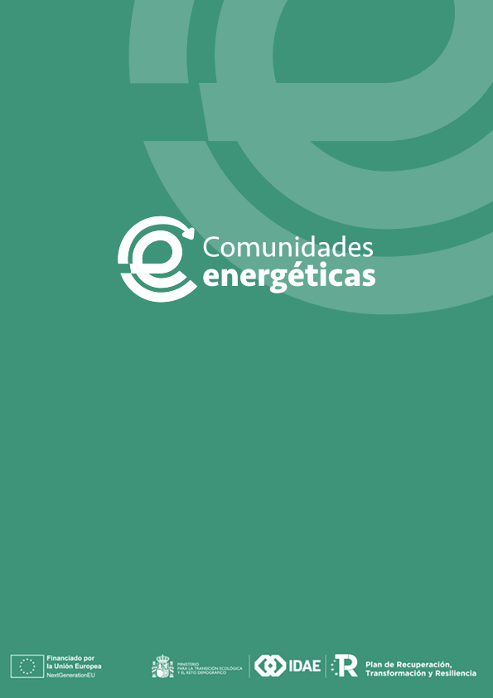
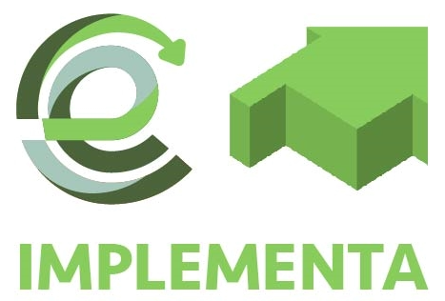

Programa de incentivos a proyectos piloto singulares de comunidades energéticas (Programa CE IMPLEMENTA), en el marco del Plan de Recuperación, Transformación y Resiliencia.

Este documento presenta un listado de documentación a presentar, a modo de guía, para los solicitantes.

Este documento se podrá incluir como parte de la documentación opcional, marcando en la columna E de la pestaña "Checklist", con una "X" la documentación presentada.

